ภาพประกอบ
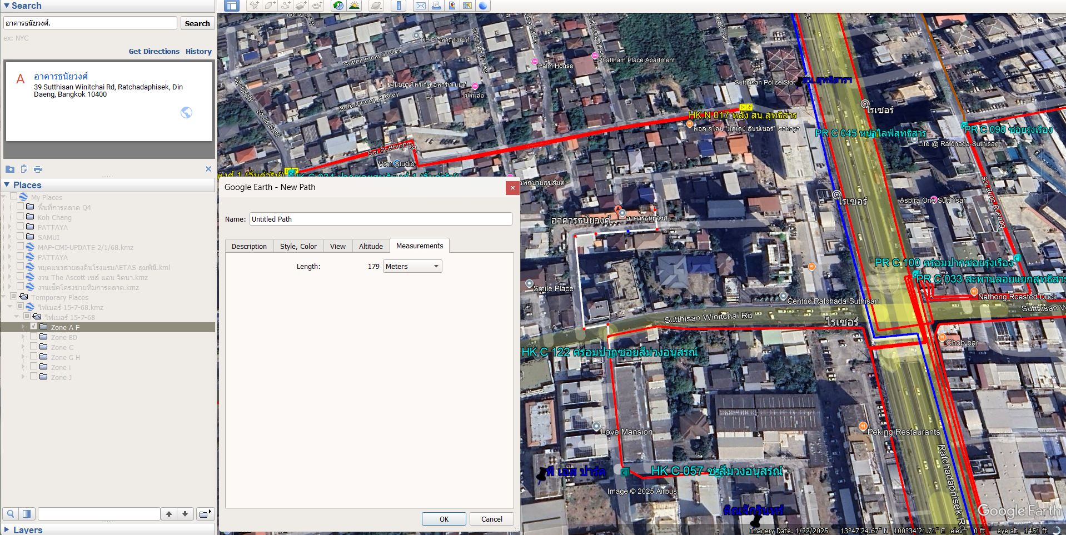

30 | 6 | 12 | 18 | 24 | 30 | 120
20 | 6 | 12 | 18 | 24 | 30 | 110
10 | 6 | 12 | 18 | 24 | 30 | 100
20 | 6 | 12 | 18 | 24 | 30 | 110
30 | 6 | 12 | 18 | 24 | 30 | 120
 |  |  |  |  |  | 560

